상품제안서
큐스타 디바이드 칼라랜덤 6구 순금 볼마커 자석티세트 | 상품코드: S40356

 |  |  |  |  |  |  | 02-713-8555 | www.synergygift.co.kr
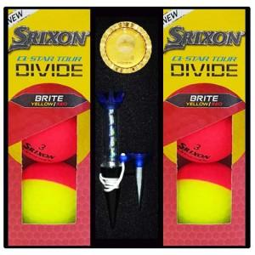

【상세/제작정보】

【인쇄/포장옵션】 | 풀칼라 / 포장지포장

【공급단가】 | 수량 | 20~ | 50~ | 100~ | 300~ | 500~
*VAT별도 | 단가 | 43,620원 | 42,920원 | 41,880원 | 40,830원 | 40,130원

【상품 URL】 | https://www.synergygift.co.kr:443/src/goods_detail.php?gdno=40356

